Лист1
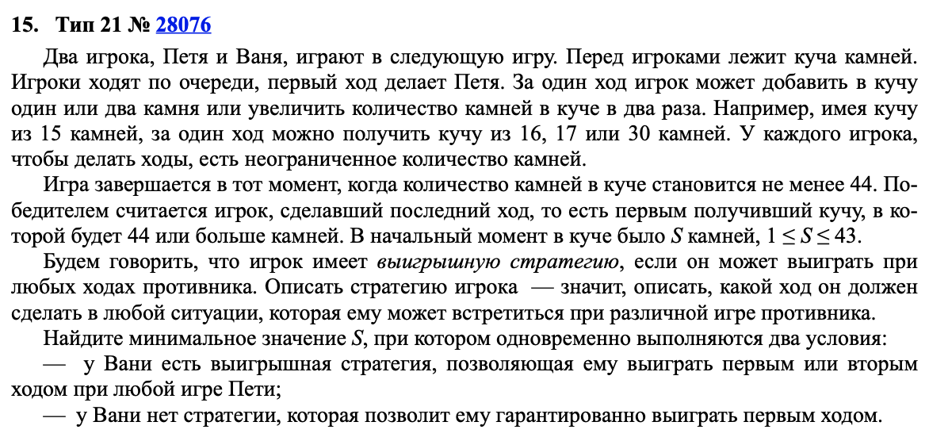
+1 | +2 | *2 |  |  | >43
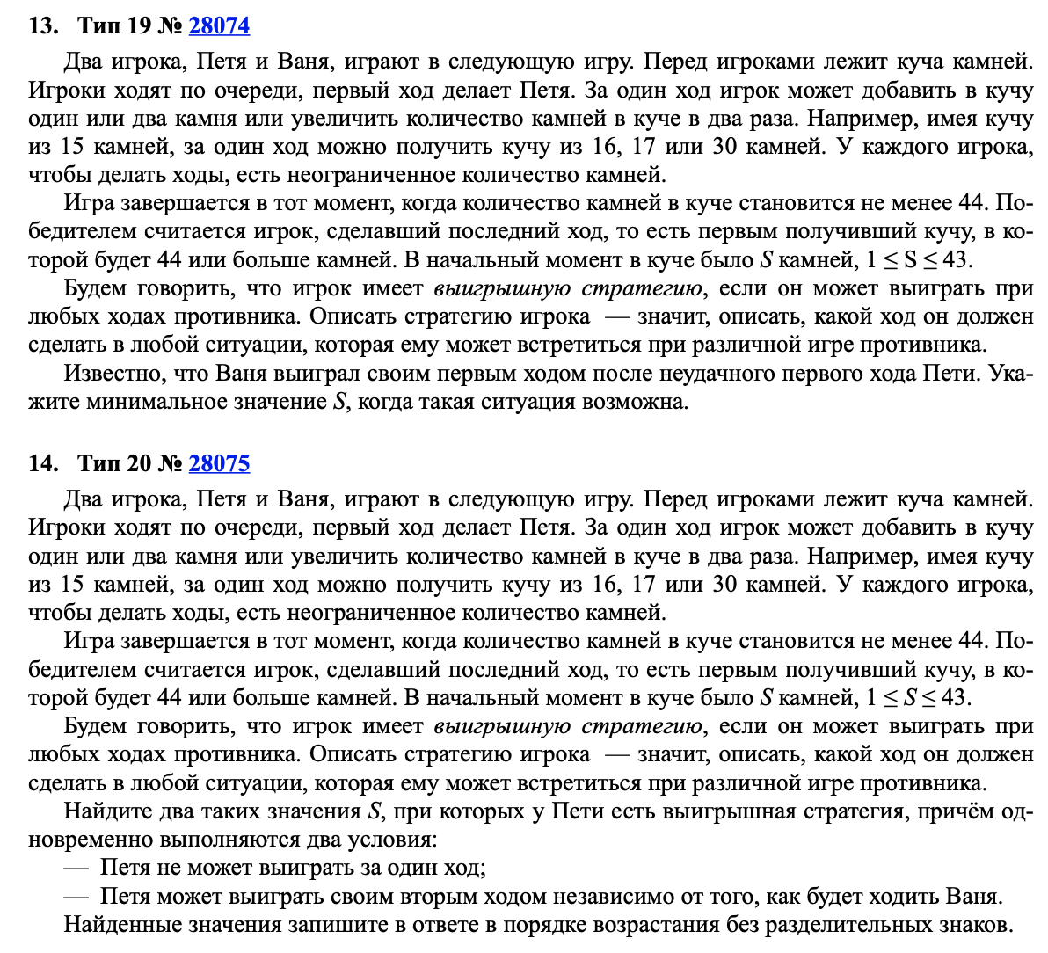

 | Петя | Ваня
11 | 12 | 24 |  | 11
 | 13 | 26
 | 22 | 44

 | Петя | Ваня | Петя
20 | 21 | 22 | 44 |  | 1920
 |  | 23 | 46
 |  | 42 | 84
 | 22 | 23 | 46
 |  | 24 | 48
 |  | 44 | 88
 | 40 | 41 | 82
 |  | 42 | 84
 |  | 80 | 160
 |  |  |  |  |  | 18

 | Петя | Ваня | Петя | Ваня |  | Петя | Ваня | Петя | Ваня | Петя | Ваня | Петя | Ваня
18 | 19 | 20 | 21 | 42 |  | 20 | 21 | 22 | 44 | 36 | 37 | 38 | 76
 |  |  | 22 | 44 |  |  |  | 23 | 46 |  |  | 39 | 78
 |  |  | 40 | 80 |  |  |  | 42 | 84 |  |  | 74 | 148
 |  | 21 | 22 | 44 |  |  | 22 | 23 | 46 |  | 38 | 39 | 78
 |  |  | 23 | 46 |  |  |  | 24 | 48 |  |  | 40 | 80
 |  |  | 42 | 84 |  |  |  | 44 | 88 |  |  | 76 | 152
 |  | 38 | 39 | 78 |  |  | 40 | 41 | 82 |  | 72 | 73 | 146
 |  |  | 40 | 80 |  |  |  | 42 | 84 |  |  | 74 | 148
 |  |  | 76 | 152 |  |  |  | 80 | 160 |  |  | 144 | 288

